ฝายแม่สะเรียงOgeeCrest
 | โครงการสอบเทียบอาคารชลประทาน
 | สำนักบริหารจัดการน้ำและอุทกวิทยา กรมชลประทาน
 | (งบประมาณเงินทุนหมุนเวียนเพื่อการชลประทาน ปี 2555)

1 | ข้อมูลทางกายภาพ
 | 1.1 ข้อมูลระบบส่งน้ำที่ตั้งของอาคาร
 | - ข้อมูลทั่วไปของอาคาร |  |  | ฝายแม่สะเรียงฝาย Ogee Crest |  |  | อาคาร
 | - โครงการ |  |  | โครงการชลประทานแม่ฮ่องสอน
 | - ตำแหน่งที่ตั้ง กม. |  | 0 + 000 ถึง 4 + 423 |  |  |  | คลองสายใหญ่
 | อำเภอ |  | แม่สะเรียง |  |  |  | จังหวัด | แม่ฮ่องสอน
 | - พิกัด |  | N 2008400 |  | E 389500
 | - ลักษณะคลอง |  | ÿ คลองดิน |  | ÿ คลองดาดคอนกรีต

 | 1.2 ข้อมูลอาคาร
 | - ชื่ออาคาร
 | - ประเภทบาน ÿ ไม่มีบานประตู |  |  |  |  |  | - | บาน
 |  |  | ขนาดฝาย | กว้าง |  |  | 85.00 | เมตร
 |  |  |  | สูง |  |  | 2.50 | เมตร
 | - ระดับพื้น Inlet |  |  |  |  |  | - | เมตร (รทก.)
 | - ระดับพื้น Outlet |  |  |  |  |  | - | เมตร (รทก.)
 | - ระดับพื้นธรณีอาคาร |  |  |  |  |  | 215.50 | เมตร (รทก.)
 | - ปริมาณน้ำไหลผ่านสูงสุด |  |  |  |  |  | 480.00 | ลูกบาศก์เมตร/วินาที
 | - รัศมีความโค้งของบาน (สำหรับบานโค้ง) |  |  |  |  |  | - | เมตร

 | 1.3 รูปภาพอาคารชลประทาน
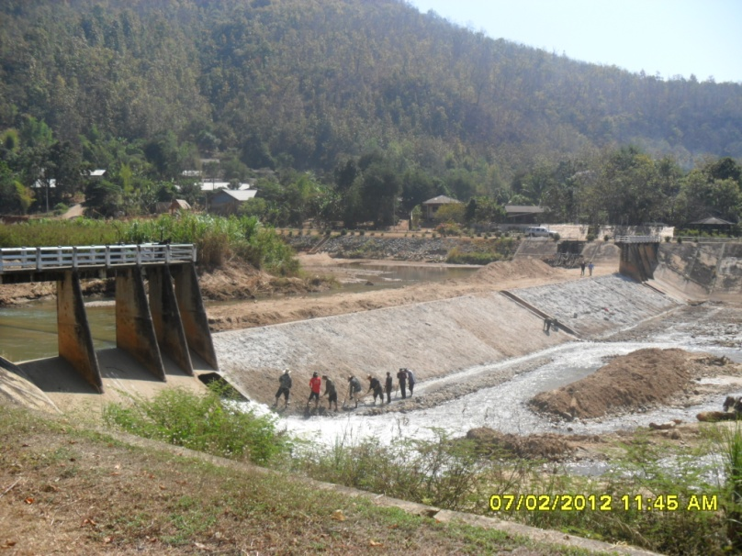

2 | ข้อมูลการสอบเทียบอาคารชลประทาน
 | ÿ ประตูระบายน้ำบานตรง (Sluice gate)
 | ÿ การไหลแบบอิสระ (Free flow)
 | สูตรการคำนวนสอบเทียบอาคาร
 | Q = Cs W √ 2g∆H(Us-∆H/3)

 | เมื่อ | Q = ปริมาณน้ำผ่านอาคาร (ลบ.ม./วินาที)
 |  | Cs = สัมประสิทธิ์ปริมาณน้ำเมื่อการไหลเป็นแบบอิสระ (Free Flow )
 |  | W = ความกว้างของช่องระบายน้ำ (เมตร)
 |  | Ds = ความลึกของน้ำทางด้านท้ายน้ำ (เมตร)
 |  | ∆H = ระดับน้ำด้านหน้าประตู - ระดับด้านท้ายประตู (เมตร)
 |  | g = ความเร่งเนื่องจากแรงโน้มถ่วง (เมตร/วินาที)
 |  | Us = ความลึกของน้ำทางด้านเหนือน้ำ (เมตร)

ระดับน้ำ ม.(ร.ท.ก.) |  | ∆H | ∆H/3 | W | Q | Us | g | (Us-∆H/3) | Cs
เหนือน้ำ | ท้ายน้ำ
217.35 | 213.39 | 3.96 | 1.32 | 85.00 | 5.1600 | 1.85 | 9.81 | 0.530 | 0.009
217.25 | 213.35 | 3.90 | 1.30 | 85.00 | 3.5110 | 1.75 | 9.81 | 0.450 | 0.007
217.40 | 213.44 | 3.96 | 1.32 | 85.00 | 8.6440 | 1.90 | 9.81 | 0.581 | 0.015

สอบเทียบอาคาร ฝายแม่สะเรียงฝาย Ogee Crest โครงการชลประทานแม่ฮ่องสอน

3 | ข้อมูลการเปิดบานในระดับต่างๆ

ที่ | ระดับน้ำ | ระดับน้ำ | Hs | ∆H | ระยะเปิดบาน | Hs/Go | Cs | ปริมาณน้ำไหลผ่าน
 | ด้านเหนือน้ำ | ด้านท้ายน้ำ |  |  | (Go)
 | ม.(รทก./รสม.) | ม.(รทก./รสม.) |  |  | ม. |  |  | ลบ.ม./วินาที

หมายเหตุ สามารถนำไปใช้คำนวณในการยกบานระบายที่ระดับต่างๆ โดยป้อนข้อมูลระดับด้านเหนือน้ำและระดับที่ต้องการยกบาน
 | จะสามารถทราบปริมาณน้ำไหลผ่านอาคารได้ (กรอกข้อมูลในช่องว่างเท่านั้น ยกเว้นช่องสีทึบ)

